Sheet1
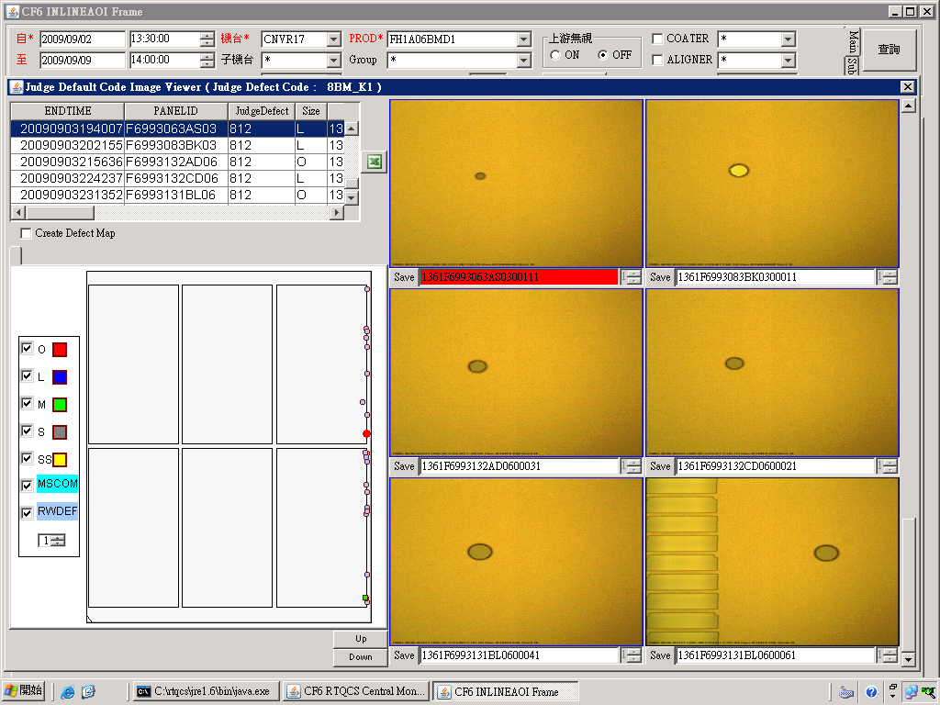
狀況:
非片片有.位於玻璃長邊不固定位置邊框漏光

判斷:
1.僅BM layer
2.型態 :疑似水滴之圓形.橢圓形(請看圖示)
3.位置 : 玻璃長邊邊框

癥因:
玻璃經CV2-6 EBR壓負寬度過多,導致玻璃長邊沾附過多KOH,且因CV2-6與ILSP 玻璃alignment後位置不同,
當ILSP clamp時玻璃位移較大.有噴濺進panel內的疑慮!

解決方法:
1. 將EBR spongy往外移,且不會有EBR殘之位置即為適當位置(有吃到玻璃又不會吃太多,0.5cm應該就可以了)
2. 調整CV2-6 CLAMP位置,讓CV2-6與ILSP alignment後位置盡量相近
P.S 最好兩項一起調整!

示意圖:
CV2-6
ILSP
操作側
調整前
CV2-6
ILSP
操作側
調整後

